상품제안서
베이스어스 65w GaN2라이트 고속충전기 C+C | 상품코드: F21290

 |  |  |  |  |  |  | 02-412-0044 | www.easy1.co.kr
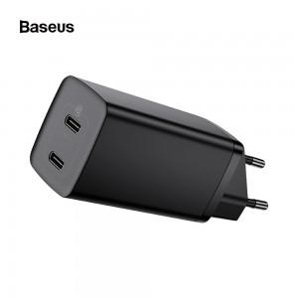

【상세/제작정보】 | 베이스어스 65w GaN2라이트 고속충전기 C+C&nbsp;

【인쇄/포장옵션】 | 실크 / 포장지포장

【공급단가】 | 수량 | 20~ | 50~ | 100~ | 300~ | 500~
*VAT별도 | 단가 | 32,280원 | 31,740원 | 30,930원 | 30,390원 | 29,590원

【상품 URL】 | https://dev.easy1.co.kr:443/src/goods_detail.php?gdno=21290

